Sheet1
Nama | Gambar | Harga (Rp) | Deskripsi | Spesifikasi | Aplikasi
ARDUINO UNO R3 SMD ATMEGA328PB FT232RL AT MEGA328PB TYPE C MICRO USB | 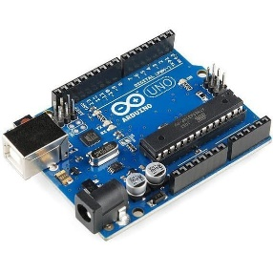 | 50-55 | Arduino R3 ini menggunakan IC ATMEGA328PB type SMD yang disupport IC driver FT232 yang lebih ekonomis namun tetap handal dengan fungsionalitas dan fitur-fiturnya 11-12 dengan UNO standar, bahkan bisa dibilang lebih unggul. | Microcontroller : ATmega328PB SMD | Mikrokontroler
 |  |  |  | Operating Voltage : 5V | Pemrosesan sensor dan dtranducer
 |  |  |  | Input Voltage (recommended) : 7-12V | Kontrol Aktuator, relay ddl.
 |  |  |  |  | Pemrosesan data
 |  |  |  | Digital I/O Pins : 14 (of which 6 provide PWM output) | Robotik
 |  |  |  |  | Industrial
 |  |  |  | Analog Input Pins : 6
 |  |  |  | Flash Memory : 32 KB (ATmega328PB) of which 0.5 KB used by bootloader

 |  |  |  | SRAM : 2 KB (ATmega328PB)
 |  |  |  | EEPROM : 1 KB (ATmega328PB)
 |  |  |  | Clock Speed : 16 MHz

